1GD-FR-0020
 |  |  |  |  |  |  | PROCESO DE GESTIÓN DOCUMENTAL |  |  |  |  |  |  |  |  | POLICÍA NACIONAL
Código:1GD-FR-0020
Fecha: 04/07/2018 |  |  |  |  |  |  | DIAGNÓSTICO INTEGRAL PARA LOS ARCHIVOS DE LA POLICÍA NACIONAL
Versión: 0

CIUDAD: Sibate Cundinamarca |  |  |  |  |  |  |  |  |  | FECHA ELABORACIÓN DEL DIAGNÓSTICO |  |  |  |  |  |  | 27 |  | 6 |  |  | 2021
RESPONSABLE DEL DILIGENCIAMIENTO: SI. MIGUEL DARIO MORALES CEBALLOS
A. IDENTIFICACIÓN
CÓDIGO Y NOMBRE DE LA UNIDAD: 4.14.3 ESCUELA DE SUBOFICIALES Y NIVEL EJECUTIVO GONZALO JIMENEZ DE QUESADA
FECHA DE CREACIÓN DE LA UNIDAD: 14 DE FEBRERO DE 1950 |  |  |  |  |  |  |  |  |  | ACTO ADMINISTRATIVO DE CREACIÓN DE LA UNIDAD: DECRETO 446 DE 14 DE FEBRERO DE 1950
DIRECCIÓN DE LA UNIDAD: KILÓMETRO 20 VIA SIBATÉ |  |  |  |  |  |  |  |  |  | ACTO ADMINISTRATIVO VIGENTE DE LA UNIDAD: RESOLUCION No 01224 DEL 17 DE ABRIL DE 2012
CORREO ELECTRÓNICO DE LA UNIDAD: esjim.direc@policia.gov.co |  |  |  |  |  |  |  |  |  | TELÉFONO: 5159600 |  |  |  |  |  |  |  | IP:
A.1 DIRECTOR, COMANDANTE O JEFE DE LA UNIDAD:
NOMBRE: |  |  | WILLIAM OSWALDO RINCON ZAMBRANO
GRADO: |  |  | CORONEL
CARGO: |  |  | DIRECTOR ESCUELA
TIEMPO EN EL CARGO: |  |  |  | 05 meses
A.2 ADMINISTRACIÓN DEL ARCHIVO
Jefe Grupo de Gestión Documental
NOMBRES Y APELLIDOS: MIGUEL DARIO MORALES CEBALLOS |  |  |  |  |  |  |  |  |  | CAPACITACIÓN O CURSOS EN GESTIÓN DOCUMENTAL Y ARCHIVÍSTICA
GRADO: SUBINTENDENTE |  |  |  |  |  |  |  |  |  | 1 | SEMINARIO GESTION DOCUMENTAL
CARGO: JEFE GESTION DOCUMENTAL |  |  |  |  |  |  |  |  |  | 2 | C U R S O A D M I N I S T R A C I O N DOCUMENTAL EN EL ENTORNO LABORAL
TIEMPO EN EL PROCESO DE GESTIÓN DOCUMENTAL (Años, Meses, Días) 11 MESES |  |  |  |  |  |  |  |  |  | 3 | CURSO ORGANIZACION DOCUMENTAL EN EL ENTORNO LABORAL
TIEMPO EN LA INSTITUCIÓN (Años, Meses, Días) 12 AÑOS |  |  |  |  |  |  |  |  |  | 4 | CURSO LEGISLACION DOCUMENTAL EN EL ENTORNO LABORAL
CORREO INSTITUCIONAL miguel.morales1428@correo.policia.gov.co |  |  |  |  |  |  |  |  |  | 5
No. CELULAR 3134630385 |  |  |  |  |  |  |  |  |  | 6
No IP DE LA OFICINA Y/O GRUPO 5159600 EXT 30211 |  |  |  |  |  |  |  |  |  | 7
CONDICIÓN MÉDICO LABORAL NO APTO CON REUBICACION |  |  |  |  |  |  |  |  |  | 8
Funciones del Jefe Grupo de Gestión Documental
1 | Supervisar el trámite en las ventanillas únicas de la documentación oficial a través de mecanismos para que se garantice el manejo expedito y controlado de la correspondencia.
2 | Verificar el cumplimiento a los lineamientos del proceso de gestión documental, respecto al control de registros para que se ejecuten las directrices y regulaciones de los entes competentes.
3 | Supervisar la ejecución del procedimiento archivo central con el fin de garantizar la disponibilidad e integridad de los activos de información para la consulta.
4 | Proyectar las modificaciones o actualizaciones de las tablas de retención documental cuando se requiera, para el trámite respectivo ante el comité de archivo de la unidad.
5 | Brindar la información que corresponda de acuerdo a la naturaleza del cargo, a quien la requiera, siguiendo los lineamientos de la normativa establecida
6 | Implementar el sistema de gestión integral de acuerdo con los lineamientos institucionales, efectuando mejora continua en los procesos que lo requieran
7 | Realizar las actividades establecidas en la gestión documental, aplicando la normativa vigente
Responsable Archivo Central
NOMBRES Y APELLIDOS: LUZ KARIME LEON ALFARO |  |  |  |  |  |  |  |  |  | CAPACITACIÓN O CURSOS EN GESTIÓN DOCUMENTAL Y ARCHIVÍSTICA
GRADO: APA12 |  |  |  |  |  |  |  |  |  | 1 | TECNICA EN GESTION DOCUMENTAL
CARGO: RESPONSABLE ARCHIVO |  |  |  |  |  |  |  |  |  | 2
TIEMPO EN EL PROCESO DE GESTIÓN DOCUMENTAL (Años, Meses, Días) 06 AÑOS |  |  |  |  |  |  |  |  |  | 3
TIEMPO EN LA INSTITUCIÓN (Años, Meses, Días) 08 AÑOS |  |  |  |  |  |  |  |  |  | 4
CORREO INSTITUCIONAL yluz.leon1250@correo.policia.gov.co |  |  |  |  |  |  |  |  |  | 5
No. CELULAR 3105576962 |  |  |  |  |  |  |  |  |  | 6
No IP DE LA OFICINA Y/O GRUPO 5159600 EXT 30211 |  |  |  |  |  |  |  |  |  | 7
CONDICIÓN MÉDICO LABORAL APTO |  |  |  |  |  |  |  |  |  | 8
Funciones del Responsable Archivo Central
1 | Revisar los parámetros establecidos en gestión documental con el fin de garantiza los niveles de seguridad y confidencialidad de la información.
2 | Llevar el control de la entrada y salida de documentos que se encuentren bajo su responsabilidad siguiendo los procedimientos establecidos con el fin de prevenir la pérdida de información.
3 | Revisar los conceptos técnicos sobre gestión documental emitidos por el grupo con el fin de que cumplan con las directrices de la institución y estatal.
4 | Brindar la información que corresponda de acuerdo a la naturaleza de su cargo a quien la requiera, siguiendo los lineamientos de la normativa establecida.
5 | Implementar el sistema de gestión integral de aucerdo con los lineamientos institucionales efectuando mejora continua en los procesos que lo requieran.
6 | Realizar las actividades estableidas en la gestión documental, aplicando la normativa vigente.
7 | Realizar las actividades establecidas para la implementación del sistema de gestión ambiental en la Policía Nacional.
TALENTO HUMANO
GRADO | APELLIDOS Y NOMBRES |  |  |  |  | CÉDULA | CARGO ACTUAL | No. De Celular | TIEMPO DE SERVICIO EN LA UNIDAD |  |  | TIEMPO EN EL PROCESO DE GESTIÓN DOCUMENTAL |  |  | NIVEL ACADÉMICO |  |  |  |  | CONDICIÓN MÉDICO LABORAL
 |  |  |  |  |  |  |  |  | Años | Meses | Días | Años | Meses | Días
APA-12 | ADRIANA IRIS RODRIGUEZ REYES |  |  |  |  | 51998878 | RADICADORA | 3118795886 | 1 | 2 | 04 | 1 | 2 | 04 |  |  |  |  |  | APTA

A.3 NIVEL Y TIPO DE ARCHIVO
NIVEL DE LA UNIDAD |  |  |  |  |  | Asesor |  | Control |  | Operativo |  |  |  | Administrativo |  |  |  |  | Docente
 |  |  |  |  |  |  |  |  |  |  |  |  |  |  |  |  |  |  | x
JURISDICCIÓN |  |  |  |  |  | Dirección |  |  | Oficina Asesora |  |  | Región |  | Metropolitana |  | Departamento |  |  | Escuela de Policía |  |  |  | Centro de Instrucción
 |  |  |  |  |  |  |  |  |  |  |  |  |  |  |  |  |  |  | X
MISIÓN DE LA UNIDAD |  |  |  |  |  | La escuela de Suboficiales y Nivel Ejecutivo Gonzalo Jimenez de Quesada, formara integralmente al personal de Mando Ejecutivo Y Patrullero a traves del proyecto educativo institucional, articulando la docencia, investigacion y proyeccion social a fin de contribuir con la satisfaccion de las necesidades de la comunidad y aportar activamente a los programas institucionales en materia de convivencia y seguridad ciudadana.
SISTEMA DE ARCHIVO |  |  |  |  |  | Centralizado |  |  |  |  |  |  | Descentralizado
 |  |  |  |  |  | x
CLASES DE ARCHIVOS |  |  |  |  |  | Archivo de Gestión |  | Archivo de Central |  | Archivo Intermedio |  |  | Archivo Histórico |  |  | Número de Depósitos
 |  |  |  |  |  | x |  | x |  |  |  |  |  |  |  | 1
NUMERO DE DEPENDENCIAS |  |  |  |  |  | Operativas |  |  |  |  |  |  |  | Administrativas
 |  |  |  |  |  |  |  |  |  |  |  |  |  | 29
SERVICIOS QUE PRESTA |  |  |  |  |  | EL GRUPO DE GESTIÓN DOCUMENTAL - ARCHIVO CENTRAL PRESTA LOS SIGUIENTES SERVICIOS
...
 |  |  |  |  |  |  |  |  |  | No |  |  |  | No |  |  |  | No
B.5 EQUIPOS Y ENSERES
Accesorio |  |  |  |  |  |  |  | Cantidad | Accesorio |  |  |  |  | Cantidad | Accesorio |  |  |  |  |  |  | Cantidad
Cuenta con extintores CO2 (cuantos): |  |  |  |  |  |  |  | 3 | Termohigrómetros |  |  |  |  | 2 | Puestos de Trabajo |  |  |  |  |  |  | 4
Cuenta con extintores Multipropósito(cuantos): |  |  |  |  |  |  |  | 3 | Equipos de Computo |  |  |  |  | 4 | Teléfonos |  |  |  |  |  |  | 2
Cuenta con extractores de aire (cuantos): |  |  |  |  |  |  |  | 1 | Escáneres |  |  |  |  | 1 | Unidades de Conservación (Cajas) |  |  |  |  |  |  | 3114
Cuenta con sensores de movimiento: |  |  |  |  |  |  |  | 0 | Impresoras |  |  |  |  | 1 | Unidades de Conservación (Carpetas) |  |  |  |  |  |  | 22477
Deshumidificadores |  |  |  |  |  |  |  | 2 | Fotocopiadoras |  |  |  |  | 1 | Equipos de Microfilmación |  |  |  |  |  |  | 0
Otros, cuales? |  |  | 02 LUXOMETROS
EVIDENCIA FOTOGRÁFICA
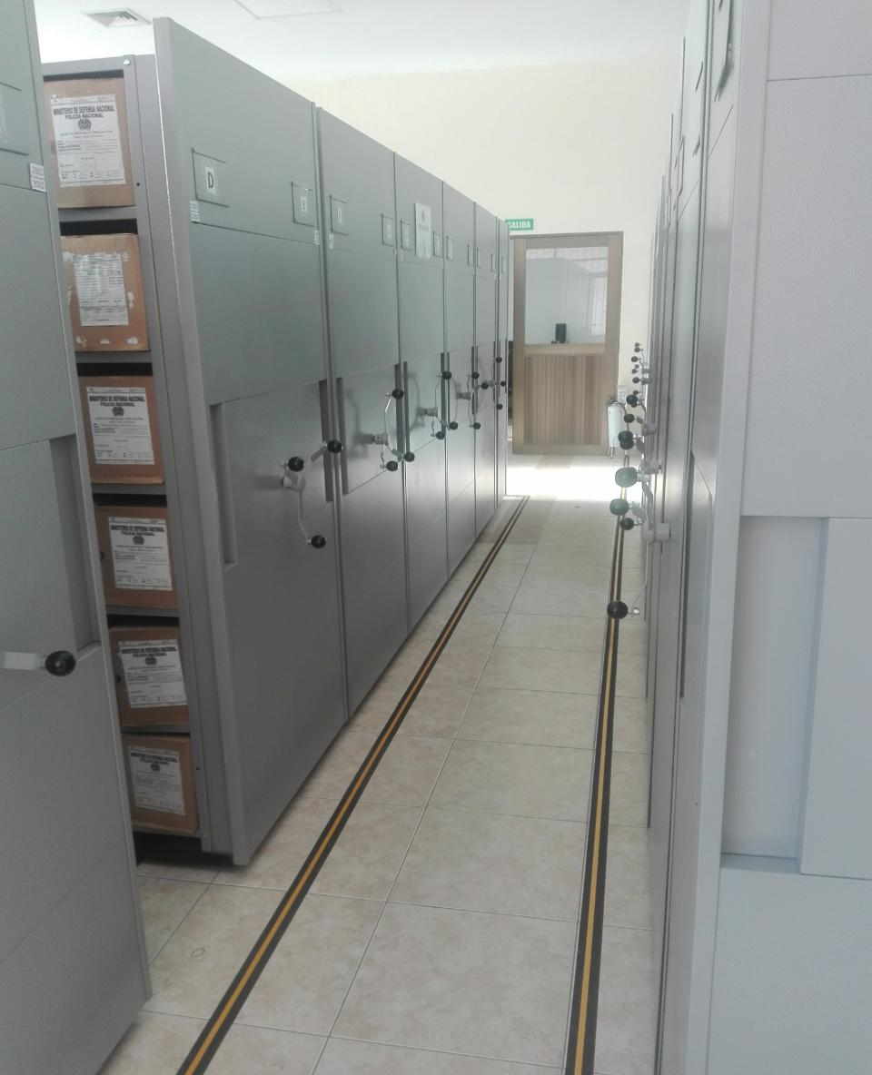
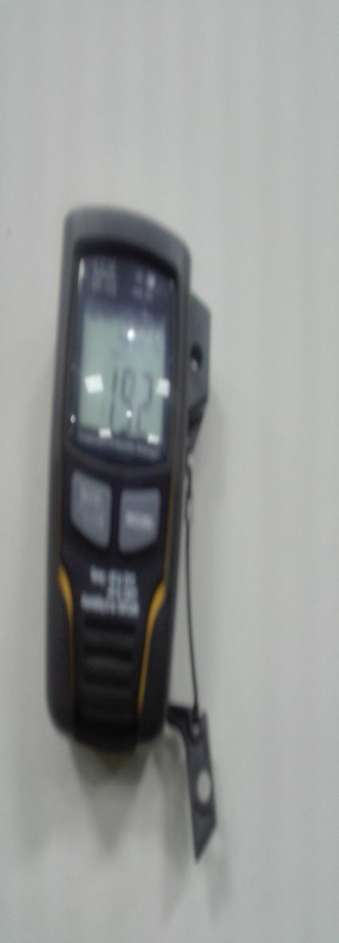
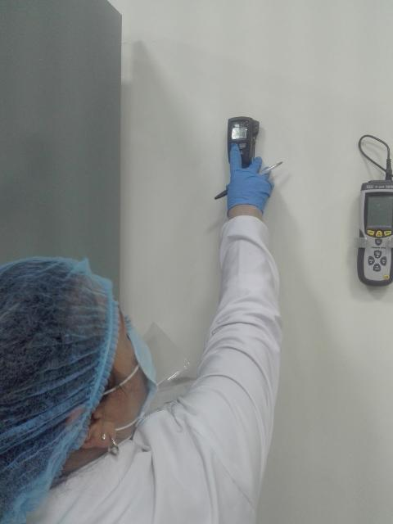
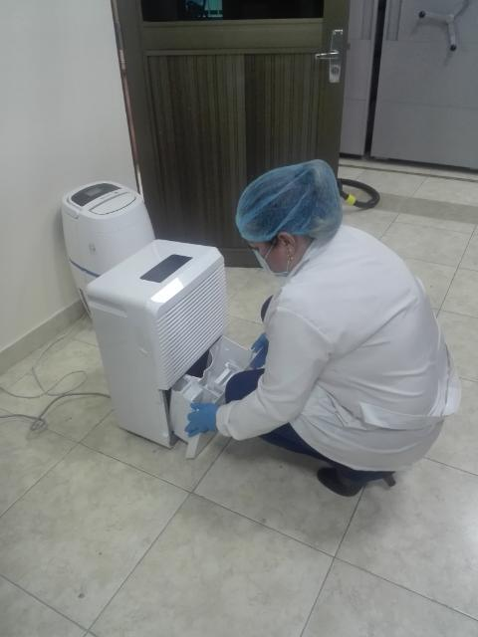

C. CARACTERÍSTICAS DE LA DOCUMENTACIÓN
IDENTIFICACIÓN DEL FONDO ACUMULDADO O DOCUMENTAL
UNIDAD POLICIAL |  |  |  |  |  |  | ESCUELA DE SUBOFICIALES Y NIVEL EJECUTIVO GONZALO JIMENEZ DE QUESADA |  |  |  | DEPENDENCIA PRODUCTORA: |  |  |  | ARCHIVO CENTRAL
ACERVO DOCUMENTAL
Fechas Extremas Acervo Documental |  |  |  |  |  | Cantidades de Unidades de Conservación Cajas |  | Cantidad Soporte Documental
Fecha Inicial |  |  |  |  |  |  |  | Archivo de Gestión | Papel (carpetas) | Análogo | Digital | Planos | Libros | Videos | Fotografías |  | Cintas |  | Microfilmes |  | Magnéticos y ópticos |  | Pergaminos
fecha final
Fecha Inicial |  | 5 | 1 | 1950 |  | 3114 |  | Archivo Central | Papel (carpetas) | Análogo | Digital | Planos | Libros | Videos | Fotografías |  | Cintas |  | Microfilmes |  | Magnéticos y ópticos |  | Pergaminos
fecha final |  | 31 | 12 | 2018 |  |  |  |  | x |  |  |  | x
Fecha Inicial |  | dia: | mes: | año: |  |  |  | Archivo Intermedio | Papel (carpetas) | Análogo | Digital | Planos | Libros | Videos | Fotografías |  | Cintas |  | Microfilmes |  | Magnéticos y ópticos |  | Pergaminos
 |  |  | mes: | año:
...
B. Inspección y mantenimiento de sistemas de almacenamiento e instalaciones físicas |  |  |  |  |  |  | Archivo Central |  |  | actividades de inspeccion y verificacion de los sistemas de almacenamiento del archivo central |  |  | Informe de Actividades No S-2018-011222-ESJIM del 24/09/2018, comunicado No S-2018-014062-ESJIM del 19/12/2018 e informe No S-2019-002268-ESJIM del 07 de marzo de 2019, comunicado No S-2019-011524-ESJIM del 17 de septiembre de 2019, comunicado No S-2019-014340-ESJIM del 11 de diciembre de 2019, comunicado No S-2020-003508-ESJIM del 14 de abril de 2020,. Informe No S-2020-006124-ESJIM del 02 de julio de 2020, Informe No S-2020-010366-ESJIM del 30/11/2020. * Informe de Actividades No GS-2021-005097-ESJIM de fecha 27/06/2021
C. Saneamiento ambiental: desinfección, desratización y desinsectación |  |  |  |  |  |  | Archivo Central y Archivo de Gestion |  |  | Informe Actividades Jornada Aseo |  |  | informe No S-2018-001141-ESJIM, informe No S-2019-001961-ESJIM del 09 de marzo de 2019, comunicado No S-2019-014340-ESJIM del 11 de diciembre de 2019, Informe No S-2020-006124-ESJIM del 02 de julio de 2020, Informe No S-2020-010366-ESJIM del 30/11/2020. *Informe de Actividades No GS-2021-005097-ESJIM de fecha 27/06/2021 Cronograma de limpieza y desinfeccion |  |  | Semestral
D. Monitoreo y control de condiciones ambientales |  |  |  |  |  |  | Archivo Central |  |  | informe control de condiciones ambientales |  |  | informe de actividades No S-2018-011170-ESJIM del 23/09/2018 y S-2018-014113-ESJIM del 21/12/2018, informe de actividades No S-2019-002267-ESJIM de fecha 07 de marzo de 2019, comunicado No S-2019-011524-ESJIM del 17 de septiembre de 2019, comunicado No S-2019-014340-ESJIM del 11 de diciembre de 2019, comunicado No S-2020-003508-ESJIM del 14 de abril de 2020, Informe No S-2020-006124-ESJIM del 02 de julio de 2020, Informe No S-2020-010366-ESJIM del 30/11/2020. * Informe de Actividades No GS-2021-005097-ESJIM de fecha 27/06/2021 Formato Registro de Control Ambiental” de código No 1GD - FR 0015, con las mediciones de temperatura, humedad y luminosidad |  |  | Semestral
E. Almacenamiento y re-almacenamiento |  |  |  |  |  |  | Archivo Central y Archivo de Gestion |  |  | informe de actividades realizadas |  |  | Informe de Actividades No S-2018-014360-ESJIM del 28/12/2018 acta de sensibilizacion No 02605 del 27/122018, omunicado No S-2019-014340-ESJIM del 11 de diciembre de 2019, acta No 071 de fecha 02 de diciembre de 2019, Informe No S-2020-006124-ESJIM del 02 de julio de 2020, Informe No S-2020-010366-ESJIM del 30/11/2020. * Informe de Actividades No GS-2021-005097-ESJIM de fecha 27/06/2021, acta No 009 de fecha 14 de mayo de 2021 |  |  | Semestral
F. Prevención de emergencias y atención de desastres. |  |  |  |  |  |  | Archivo Central y Archivo de Gestion |  |  | informe de actividades realizadas y plan de emergencias |  |  | informe de actividades del 08 de marzo de 2019 No S-2019-001962-ESJIM y plan de emergencias, comunicado No S-2019-014340-ESJIM del 11 de diciembre de 2019, comunicado No S-2020-003508-ESJIM del 14 de abril de 2020, Informe No S-2020-006124-ESJIM del 02 de julio de 2020, Informe No S-2020-010366-ESJIM del 30/11/2020. * Informe de Actividades No GS-2021-005097-ESJIM de fecha 27/06/2021. Plan de Emergencias y atencion de desastres para archivo ESJIM. *acta No 011 de fecha 02 de junio de 2021 |  |  | Semestral
PLAN DE CONSERVACIÓN PREVENTIVA
Programa |  |  |  |  |  |  | Clase de Archivo |  |  | Actividad |  |  | Evidencia |  |  | periodicidad |  |  |  |  | Observaciones
A. Preservación digitla a largo plazo |  |  |  |  |  |  | Archivo de Gestión |  |  | informe de actividades realizadas |  |  | informe de actividades No S-2019-002462-ESJIM de fecha 20 de marzo de 2019 |  |  | Semestral
EVIDENCIA FOTOGRÁFICA
SE DEBERÁ ANEXAR FOTOGRAFÍAS QUE DEN CUANTA DE LAS CONDICIONES DE ORGANIZACIÓN, ADMINISTRACIÓN, CUSTODIA Y CONSERVACIÓN DE LOS ACERVOS DOCUMENTALES
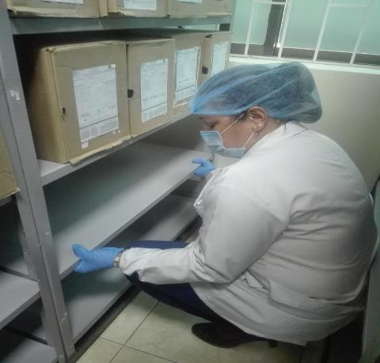
Plan de conservación de preventiva
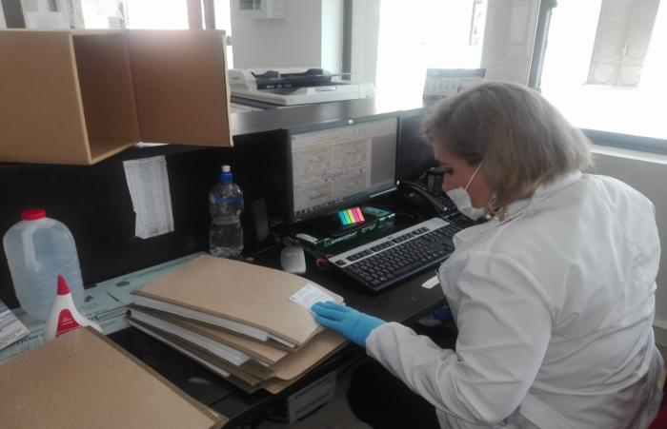
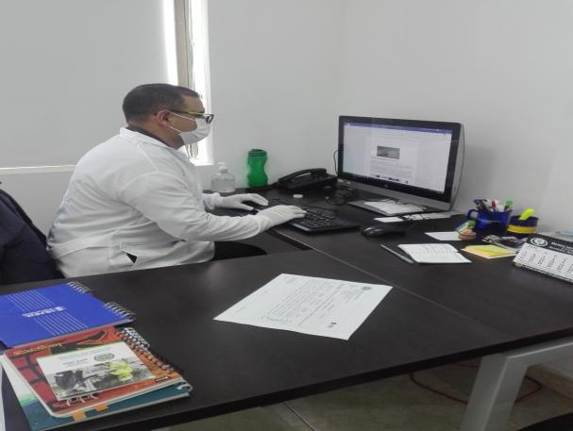
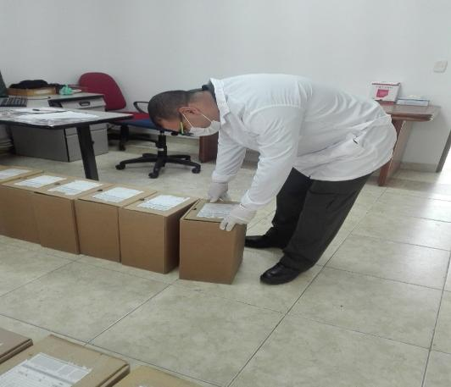
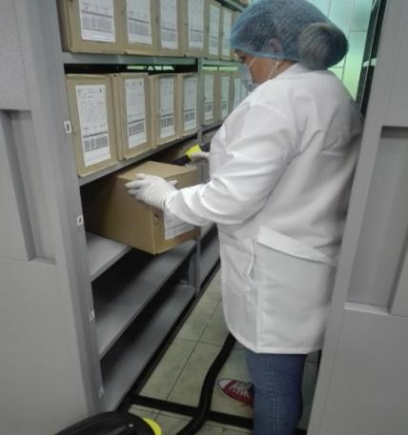
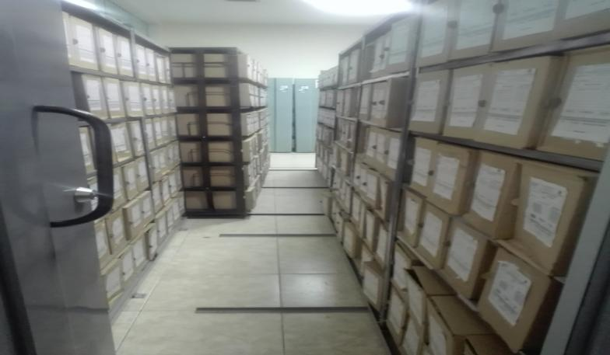

Fecha de Elaboración |  |  |  | 27 | 6 | 2021 |  | Fecha de Elaboración |  | 27 | 6 | 2021 |  |  |  | VISTO BUENO SUBDIRECTOR DE LA UNIDAD
Diagnostico Elaborado por: |  |  |  | SI MIGUEL DARIO MORALES CEBALLOS |  |  |  | Jefe Grupo de Gestión Documental |  | SI MIGUEL DARIO MORALES CEBALLOS |  |  |  |  |  | Subdirector de la Unidad |  | MY EDWIN LUCAS MARTINEZ GARCIA (E)
 |  |  |  | Grado Nombres y Apellidos |  |  |  |  |  | Grado Nombres y Apellidos |  |  |  |  |  |  | Grado Nombres y Apellidos

Firma |  |  |  |  |  |  |  | Firma |  |  |  |  |  |  |  |  | Firma

INSTRUCCIONES PARA EL DILIGENCIAMIENTO
Para el correcto diligenciamiento del presente formato se tendrán en cuenta las siguientes instrucciones.
1 | CIUDAD: Denominación de la ciudad y departamento al cual pertenece la dependencia productora. Ejemplo: CALI, VALLE DEL CAUCA
...

